Sheet1
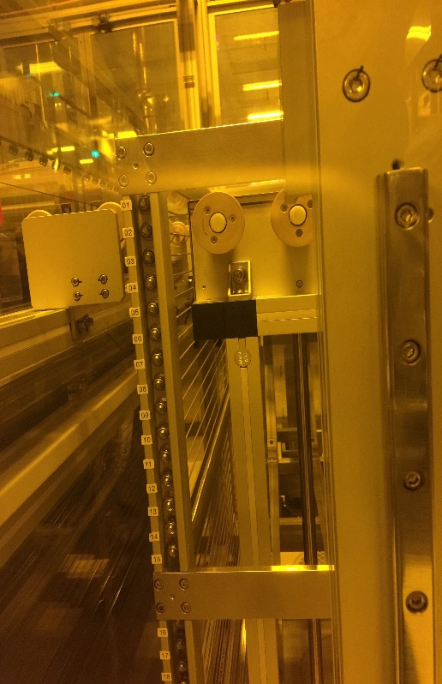
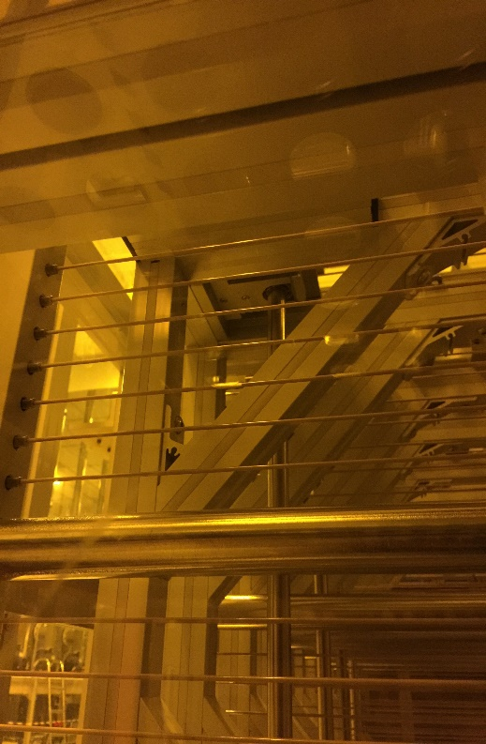
LINE | Layer | Defect | 型態 | 異常時處理方法 |  | 標準化 | 處理人員 | 附註
 |  |  |  | 成因 | 解決方法
CNVR03 | BM | 髒水(疑似油汙) | 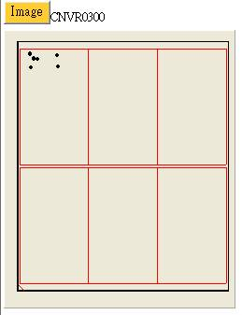 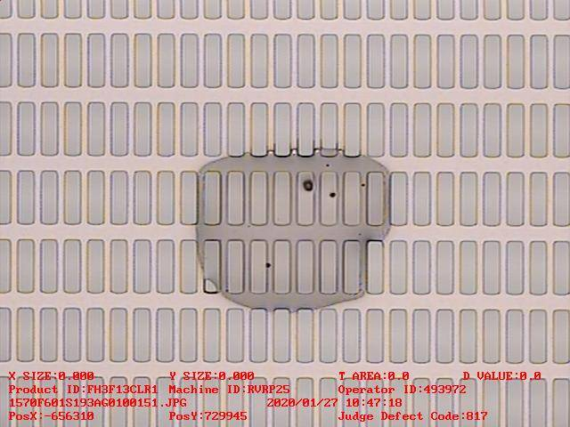 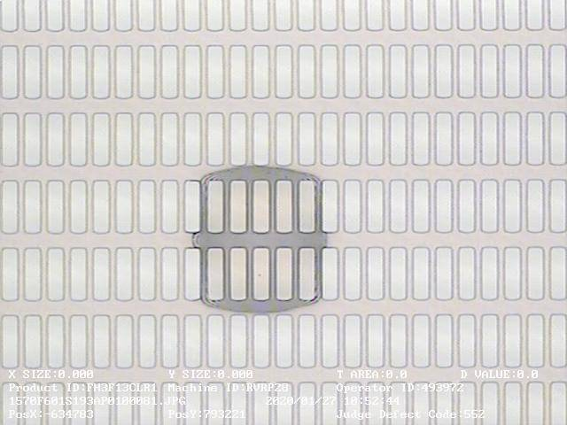 | 看圖像髒水也像油汙，所以處理方式往水與油汙方向一同確認。 | 1.確認CFCT ROBOT軸部發現一點油漬，PM ROBOT 2.確認HP1 ROBOT--OK 3.確認發現玻璃皆有上CFDV BF而在CFDV BF B角相對位置有發現大量白色粉塵及傳動軸有疑似油污 4.PM AK段前後刀背 5.確認CV2下層各段會停頓的位罝無異常 6.確認CFCT VCD1/2無發現異常、確認GUIDE BAR並PM有P到黑色塊狀軟軟的凝結物 |  | 孟廷/彥傑/宗富

 |  |  | 1.BF段傳動軸上培琳，疑似油污白色粉塵 | 2.BF段傳動軸上培琳位置

